②利用方法
<< 利用方法 >>
基本的に、「入力」シートの赤枠で囲まれたセルの入力又は、選択になります。

１．分析テーマを決めて入力する。

例えば、「県庁舎移転新築事業がもたらす経済波及効果の分析について」などとテーマを決めて「入力」シートに入力します。

分析テーマを入力

２．入力データを整理して、入力する。

分析条件の前提となる「入力データ」を整理する必要があります。
具体的にはその工事の工事費を「どの工種区分にいくらの工事費（需要額＝金額）が必要となるか」ということを整理して、
該当するセルに入力します。
なお、このファイルで行う分析は、工事費に限られますので、 用地費や補償費のような振替的取引については、新たな
生産とは見なされないので、入力データから除外してください。

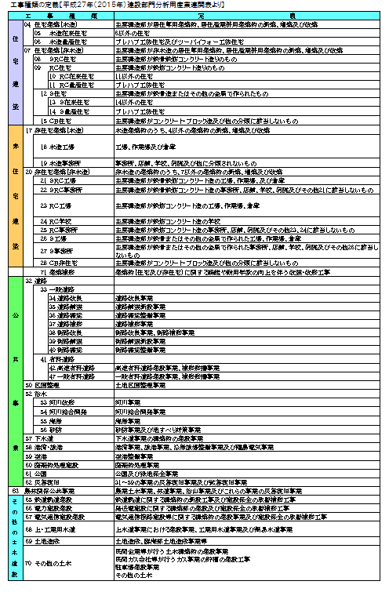

分析する工事がどの項目に当てはまるか確認する

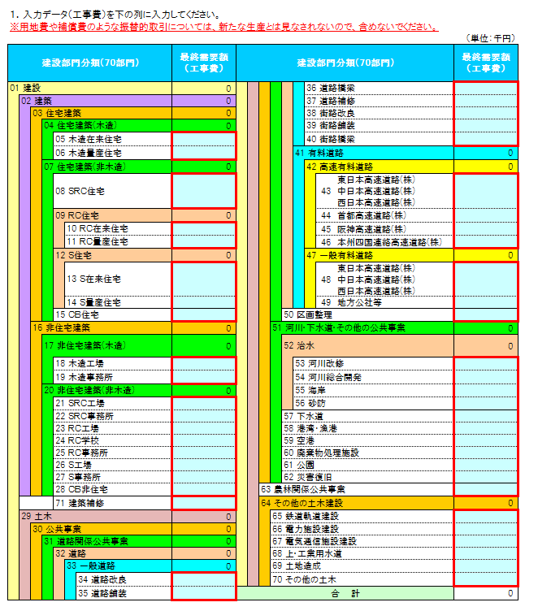

該当する項目にデータを入力する
※用地費や補償費は含めないでください。

３．消費転換率を選択する。

令和２年から令和６年までの各年値データ（単年データ）と令和２年から令和６年までの５か年間の平均値データを用意していますので、
プルダウンで選択します。
※選択後は必ずカーソルを別のセルに移動してください。

消費転換率は、第２次間接波及効果の分析で必要なため、総務省の家計調査年報（家計収支編）より作成しています。
※家計調査は標本調査であり、長崎県では県庁所在市である長崎市のみが対象

●消費転換率・・・雇用者所得のうちどのくらいが消費に回るのかを表した率

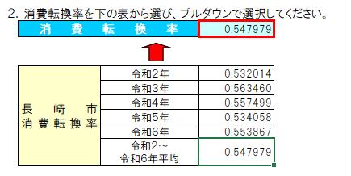
プルダウンで選択

４．表示単位を選択する。

入力データとして入力する金額に応じて、「億円」、「百万円」、「千円」のうち見やすい表示単位をプルダウンで選択します。
※選択後は必ずカーソルを別のセルに移動してください。

プルダウンで選択

⑥出力Ⅲ（グラフ）
経済波及効果分析結果Ⅲ グラフ

生産誘発等

 | （単位：千円） |  | （単位：千円）
各誘発額
 | ① 生産誘発額 | ② ①のうち粗付加価値誘発額 | ③ ②のうち雇用者所得誘発額
生産 誘発額 | 0 | 0 | 0
部門別生産誘発額
農林業 | 0
水産業 | 0
鉱業 | 0
飲食料品 | 0
繊維製品 | 0
パルプ・紙・木製品 | 0
化学製品 | 0
石油・石炭製品 | 0
プラスチック・ゴム製品 | 0
窯業・土石製品 | 0
陶磁器 | 0
鉄鋼 | 0
非鉄金属 | 0
金属製品 | 0
はん用機械 | 0
生産用機械 | 0
業務用機械 | 0
電子部品 | 0
電気機械 | 0
情報通信機器 | 0
輸送機械 | 0
船舶・同修理 | 0
その他の製造工業製品 | 0
建設 | 0
電気・ガス・熱供給 | 0
水道 | 0
廃棄物処理 | 0
商業 | 0
金融・保険 | 0
不動産 | 0
運輸・郵便 | 0
情報通信 | 0
公務 | 0
教育・研究 | 0
医療・福祉 | 0
他に分類されない会員制団体 | 0
対事業所サービス | 0
対個人サービス | 0
事務用品 | 0
分類不明 | 0

 | （単位：千円）
生産誘発額の内訳
直接効果 | 0
第1次間接 波及効果 | 0
第2次間接 波及効果 | 0

就業者誘発数等

 |  | （単位：人） | （単位：人）
就業者誘発数、雇用者誘発数
 | ① 就業者誘発数 | ② ①のうち雇用者誘発数
就業者 誘発数 | 0 | 0
部門別就業者誘発数
農林業 | 0
水産業 | 0
鉱業 | 0
飲食料品 | 0
繊維製品 | 0
パルプ・紙・木製品 | 0
化学製品 | 0
石油・石炭製品 | 0
プラスチック・ゴム製品 | 0
窯業・土石製品 | 0
陶磁器 | 0
鉄鋼 | 0
非鉄金属 | 0
金属製品 | 0
はん用機械 | 0
生産用機械 | 0
業務用機械 | 0
電子部品 | 0
電気機械 | 0
情報通信機器 | 0
輸送機械 | 0
船舶・同修理 | 0
その他の製造工業製品 | 0
建設 | 0
電気・ガス・熱供給 | 0
水道 | 0
廃棄物処理 | 0
商業 | 0
金融・保険 | 0
不動産 | 0
運輸・郵便 | 0
情報通信 | 0
公務 | 0
教育・研究 | 0
医療・福祉 | 0
他に分類されない会員制団体 | 0
対事業所サービス | 0
対個人サービス | 0
事務用品 | 0
分類不明 | 0

